关系图
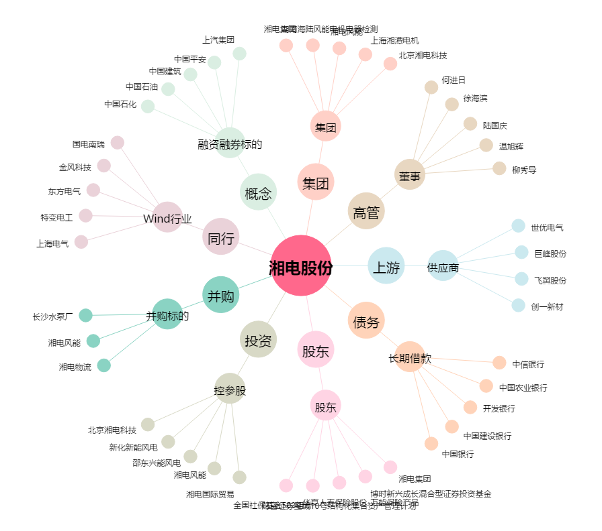
湘电股份[600416.SH] - 关系概览图

